açıklama
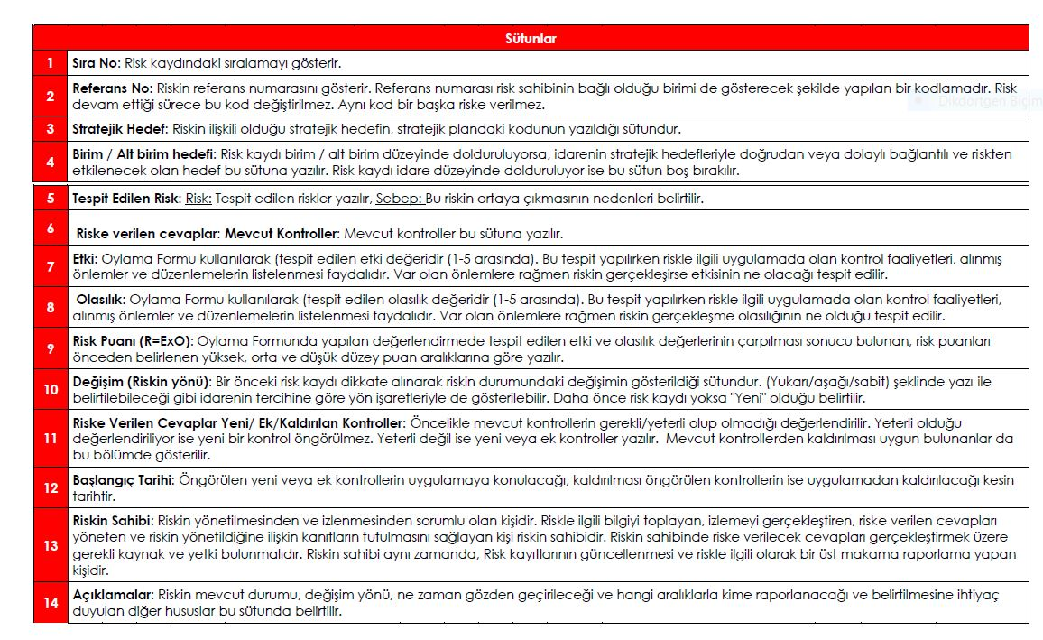

Sayfa3
RİSK | ETKİ (ŞİDDET)
OLASILIK | 1 | 2 | 3 | 4 | 5
 | Çok Hafif | Hafif | Orta | Ciddi | Çok Ciddi
1 | 1 | 2 | 3 | 4 | 5
Çok Düşük | Çok Düşük | Çok Düşük | Çok Düşük | Çok Düşük | Düşük
2 | 2 | 4 | 6 | 8 | 10
Düşük | Çok Düşük | Çok Düşük | Düşük | Düşük | Orta
3 | 3 | 6 | 9 | 12 | 15
Orta | Çok Düşük | Düşük | Orta | Orta | Yüksek
4 | 4 | 8 | 12 | 16 | 20
Yüksek | Çok Düşük | Düşük | Orta | Yüksek | Çok Yüksek
5 | 5 | 10 | 15 | 20 | 25
Çok Yüksek | Düşük | Orta | Yüksek | Çok Yüksek | Çok Yüksek
Olasılık

